Расшифровки PL
 | По старой учетной политике | По старой учетной политике | По новой учетной политике 1 | По новой учетной политике 1 |  |  | По старой учетной политике | По старой учетной политике | По старой учетной политике | По новой учетной политике 1 | По новой учетной политике 1 | По новой учетной политике 1 | По новой учетной политике 1 | По новой учетной политике 1 | По новой учетной политике 1 | По новой учетной политике 1 | По новой учетной политике 1
 |  |  |  |  |  | 2022 |  |  |  | 2023 |  |  |  | 2024 |  |  |  | 2025
тыс руб.
Расшифровки PL статей | 2021 | 2022 | 2023 | 2024 | 2025 | 3м2022 | 6м2022 | 9м2022 | 2022 | 3м2023 | 6м2023 | 9м2023 | 2023 | 3м2024 | 6м2024 | 9м2024 | 2024 | 3м2025 | 6м2025 | 9м2025 | 2025

Выручка | 2,159,121 | 5,394,987 | 9,540,560 | 17,206,135 |  |  | 1,009,056 | 2,358,330 | 5,394,987 | 1,296,442 | 3,110,316 | 4,671,988 | 9,540,560 | 1,852,094 | 4,926,538 | 8,585,099 | 17,206,135 | 3,140,261 | 6,625,406
Операционная система Astra Linux | 1,782,658 | 4,181,166 | 6,299,815 | 8,532,078 |  |  | 676,187 | 1,855,623 | 4,181,166 | 931,481 | 2,381,066 | 3,291,593 | 6,299,815 | 1,023,463 | 2,678,140 | 4,229,075 | 8,532,078 | 1,267,088 | 3,060,091
Продукты экосистемы Группы Астра | 79,312 | 724,247 | 1,749,626 | 5,474,813 |  |  | 71,806 | 157,154 | 724,247 | 151,282 | 198,156 | 528,423 | 1,749,626 | 427,762 | 1,099,379 | 2,344,001 | 5,474,813 | 641,893 | 1,395,000
Выручка от сопровождения продуктов | 271,154 | 452,627 | 1,399,761 | 2,825,762 |  |  | 247,828 | 326,766 | 452,627 | 207,127 | 500,682 | 804,726 | 1,399,761 | 379,774 | 1,040,376 | 1,793,932 | 2,825,762 | 1,144,692 | 1,985,545
Выручка от образовательной деятельности | 19,728 | 29,089 | 71,746 | 152,458 |  |  | 7,535 | 11,852 | 29,089 | 5,825 | 21,345 | 36,158 | 71,746 | 12,179 | 41,655 | 72,153 | 152,458 | 7,140 | 21,253
Выручка от услуг по хостингу | - | - | - | 190,093 |  |  | - | - | - | - | - | - | - | - | 48,824 | 127,761 | 190,093 | 72,661 | 146,210
Прочая выручка | 6,269 | 7,858 | 19,612 | 30,931 |  |  | 5,701 | 6,936 | 7,858 | 728 | 9,067 | 11,088 | 19,612 | 8,916 | 18,164 | 18,177 | 30,931 | 6,787 | 17,307

Себестоимость | (434,173) | (922,020) | (2,584,086) | (6,020,310) |  |  | (314,685) | (546,305) | (922,020) | (404,393) | (924,006) | (1,714,548) | (2,584,086) | (969,008) | (2,186,310) | (3,748,292) | (6,020,310) | (1,598,870) | (3,610,629)
Заработная плата и социальные отчисления | (293,433) | (700,166) | (2,047,626) | (3,867,628) |  |  | (223,066) | (401,225) | (700,166) | (305,237) | (711,071) | (1,365,940) | (2,047,626) | (759,594) | (1,640,962) | (2,593,804) | (3,867,628) | (1,076,284) | (2,434,835)
Мотивационная программа | - | - | - | (192,083) |  |  | - | - | - | - | - | - | - | - | - | (192,235) | (192,083) | (31,679) | 3,724
Амортизация нематериальных активов | (116,491) | (182,778) | (177,605) | (1,089,829) |  |  | (81,570) | (127,906) | (182,778) | (36,569) | (73,552) | (121,617) | (177,605) | (88,364) | (262,822) | (492,493) | (1,089,829) | (288,969) | (691,681)
Расходные материалы | (6,984) | (8,664) | (128,752) | (153,768) |  |  | (2,794) | (4,974) | (8,664) | (24,654) | (43,452) | (72,278) | (128,752) | (19,856) | (43,674) | (59,259) | (153,768) | (9,955) | (19,133)
Аренда и коммунальные расходы |  |  | (52,572) | (88,325) |  |  |  |  |  | (12,169) | (26,009) | (44,634) | (52,572) | (36,600) | (45,472) | (68,658) | (88,325) | (77,720) | (171,306)
Профессиональные услуги | (17,265) | (30,411) | (122,955) | (258,496) |  |  | (7,254) | (12,200) | (30,411) | (11,968) | (34,684) | (56,191) | (122,955) | (35,997) | (58,756) | (125,998) | (258,496) | (34,339) | (107,075)
Представительские и командировочные расходы |  |  | (14,032) | (35,391) |  |  |  |  |  | (2,996) | (10,142) | (10,373) | (14,032) | (4,049) | (21,779) | (25,266) | (35,391) | (6,713) | (14,826)
Амортизация основных средств |  |  | (29,983) | (76,327) |  |  |  |  |  | (6,158) | (14,485) | (25,981) | (29,983) | (3,202) | (32,712) | (58,809) | (76,327) | (36,225) | (77,144)
Амортизация активов в форме права пользования |  |  | - | (13,938) |  |  |  |  |  | - | - | - | - | (588) | (2,084) | (6,357) | (13,938) | (3,568) | (5,936)
Текущий ремонт и обслуживание |  |  | (8,715) | (25,345) |  |  |  |  |  | (1,055) | (2,661) | (5,274) | (8,715) | (3,826) | (17,830) | (18,080) | (25,345) | (2,578) | (3,293)
Услуги связи |  |  | - | (128,896) |  |  |  |  |  | - | - | - | - | - | (43,233) | (77,309) | (128,896) | (27,186) | (66,728)
Прочие расходы |  |  | (1,846) | (90,284) |  |  |  |  |  | (3,587) | (7,950) | (12,260) | (1,846) | (16,932) | (16,986) | (30,024) | (90,284) | (3,654) | (22,396)

Маркетинговые и коммерческие расходы | (333,322) | (573,485) | (1,468,657) | (2,724,823) |  |  | (187,726) | (320,540) | (573,486) | (190,188) | (594,012) | (919,458) | (1,468,657) | (444,972) | (1,042,632) | (1,664,352) | (2,724,823) | (564,569) | (1,207,300)
Заработная плата и социальные отчисления | (195,663) | (408,326) | (847,836) | (1,842,834) |  |  | (102,196) | (204,771) | (408,326) | (99,973) | (325,291) | (494,493) | (847,836) | (311,955) | (697,154) | (1,043,335) | (1,842,834) | (356,130) | (828,853)
Мотивационная программа | - | - | - | (73,577) |  |  | - | - | - |  | - | - | - | - | - | (85,300) | (73,577) | (11,782) | 26,115
Участие в конференциях и форумах | (80,988) | (105,466) | (375,393) | (454,343) |  |  | (57,025) | (76,562) | (105,466) | (62,977) | (179,779) | (275,098) | (375,393) | (68,625) | (213,582) | (318,132) | (454,343) | (99,832) | (196,788)
Расходные материалы | (11,004) | (10,872) | (44,099) | (35,402) |  |  | (5,724) | (7,446) | (10,872) | (7,374) | (18,757) | (26,917) | (44,099) | (7,441) | (11,049) | (14,603) | (35,402) | (13,257) | (32,062)
Аренда и коммунальные расходы |  |  | (19,148) | (34,855) |  |  |  |  |  | (3,810) | (11,227) | (16,573) | (19,148) | (10,658) | (19,090) | (28,776) | (34,855) | (24,539) | (48,369)
Профессиональные услуги |  |  | - | (17,615) |  |  |  |  |  | - | - | - | - | (9,397) | (7,731) | (8,588) | (17,615) | (456) | (11,525)
Представительские и командировочные расходы | (19,940) | (28,277) | (62,245) | (79,792) |  |  | (15,749) | (16,160) | (28,277) | (7,364) | (29,237) | (39,997) | (62,245) | (11,021) | (28,106) | (55,314) | (79,792) | (37,408) | (63,060)
Амортизация основных средств |  |  | (17,875) | (13,655) |  |  |  |  |  | (2,340) | (6,253) | (9,647) | (17,875) | (181) | (3,292) | (5,404) | (13,655) | (4,450) | (10,516)
...
тыс руб.
Расшифровки PL статей | 2021 | 2022 | 2023 | 2024 | 2025
Процентные расходы по аренде | - | - | - | (9,774)
Амортизация дисконта финансовых обязательств | (2,598) | (5,711) | (4,631) | -
Признание выданных займов по справедливой стоимости | - | (269) | (2,835) | -
Изменение стоимости обязательств по договорам финансовой гарантии за счет резерва по ожидаемым кредитным убыткам | - | - | (82,622) | -
Переоценка финансовых обязательств по справедливой стоимости | (80,759) | - | - | -
Переоценка инвестиций в ассоциированные предприятия | - | - | (49,168) | -
Признание гарантийных депозитов по справедливой стоимости | - | - | - | (1,942)
Изменение доли неконтролирующих собственников обществ с ограниченной ответственностью | - | (26,928) | (14,141) | (20,975)
Изменение справедливой стоимости обязательств по договорам финансовой гарантии за счет резерва по ожидаемым кредитным убыткам

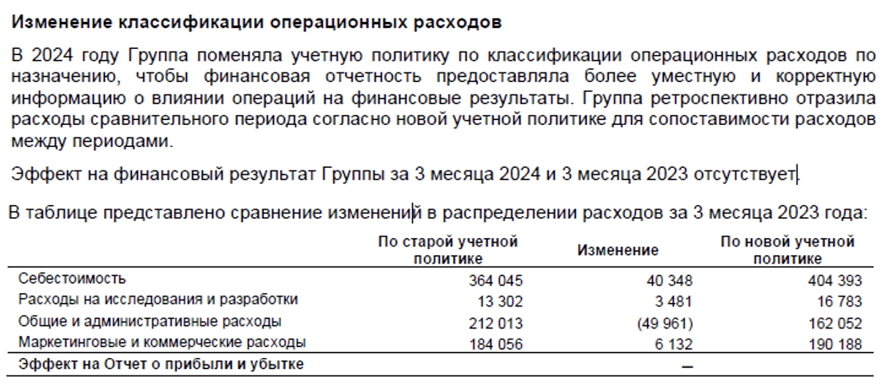
Примечание:
1

